Detalhamento_Avarias
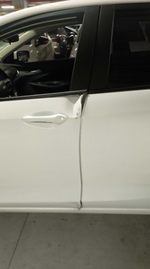
Detalhamento da Cobrança

Cliente | xxxx
Contrato: | xxxx

Placa: | SHU5E86 |  | VALOR TOTAL
Modelo: | ONIX LT 1.0 12V TURBO FLEX 4P C/AR |  | R$600.00
Cor: | BRANCO SUMMIT

1 | Pintura para-choque dianteiro | Valor | R$320.00
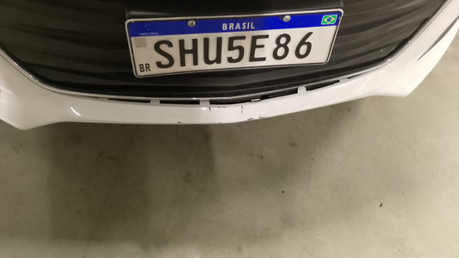

2 | Mão de obra troca do para-lama dianteiro esquerdo | Valor | R$140.00
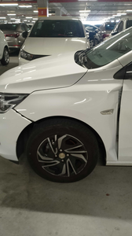

3 | Mão de obra troca da porta dianteira esquerda |  | R$140.00

